Lista de comprobación
Monitor de Eficiencia Energetica_Nube Verde
LISTA DE COMPROBACIÓN DE PLAN DE TRABAJO (visión operativa)

Actividad | Actividades principales del equipo | Entregables asincrónicos esperados | Outcome | Propietario | Fecha de finalización
Fase 3 – Dashboard inicial -Crear Dashboard Web | Diseñar la estructura del dashboard web (secciones, gráficos, filtros). (captura de interfaz y código breve) | Codigo breve creado en Booststrap conectado a Firebase mediante llamadas a API como metodo de coneccion para los datos |  | Desarrollador Dashboard Jr. | 2026-02-10
 | Estructura del dashboard web | { "title": "SB Admin 2", "name": "startbootstrap-sb-admin-2", "version": "4.1.3", "scripts": { "start": "node_modules/.bin/gulp watch" }, "description": "An open source Bootstrap 4 admin theme.", "keywords": [ "css", "sass", "html", "responsive", "theme", "template", "admin", "app" ], "homepage": "https://startbootstrap.com/theme/sb-admin-2", "bugs": { "url": "https://github.com/StartBootstrap/startbootstrap-sb-admin-2/issues", "email": "feedback@startbootstrap.com" }, "license": "MIT", "author": "Start Bootstrap", "contributors": [ "David Miller (https://davidmiller.io/)" ], "repository": { "type": "git", "url": "https://github.com/StartBootstrap/startbootstrap-sb-admin-2.git" }, "dependencies": { "@fortawesome/fontawesome-free": "5.15.3", "bootstrap": "4.6.0", "chart.js": "2.9.4", "datatables.net-bs4": "1.10.24", "jquery": "3.6.0", "jquery.easing": "^1.4.1" }, "devDependencies": { "browser-sync": "2.26.14", "del": "6.0.0", "gulp": "4.0.2", "gulp-autoprefixer": "7.0.1", "gulp-clean-css": "4.3.0", "gulp-header": "2.0.9", "gulp-plumber": "^1.2.1", "gulp-rename": "2.0.0", "gulp-sass": "4.1.0", "gulp-uglify": "3.0.2", "merge-stream": "2.0.0" } } | Conexion usada : API, Firebase y Boostrap para el front_end, la vista front_end incluye el uso de HTML, CSS y JS.
 | Captura de Interfaz | 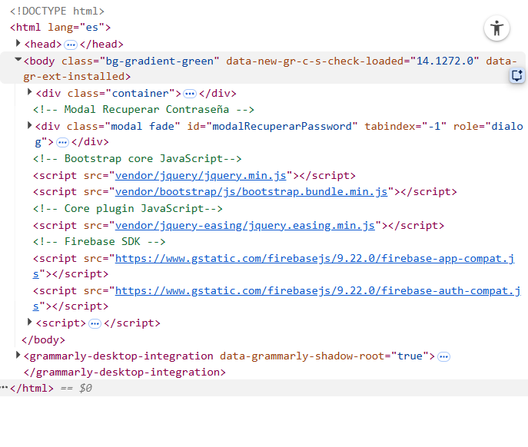 | 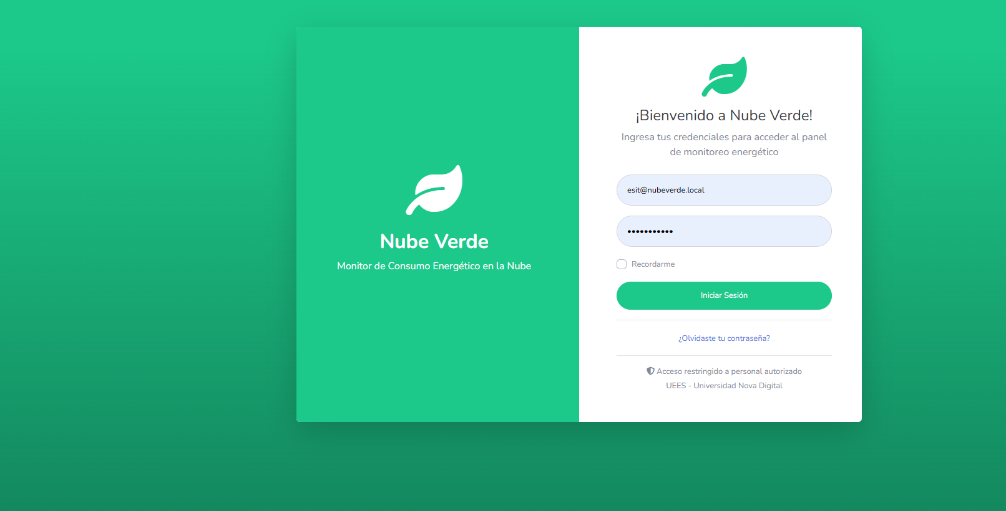
 | Estructura del dashboard web (secciones, gráficos, filtros) | 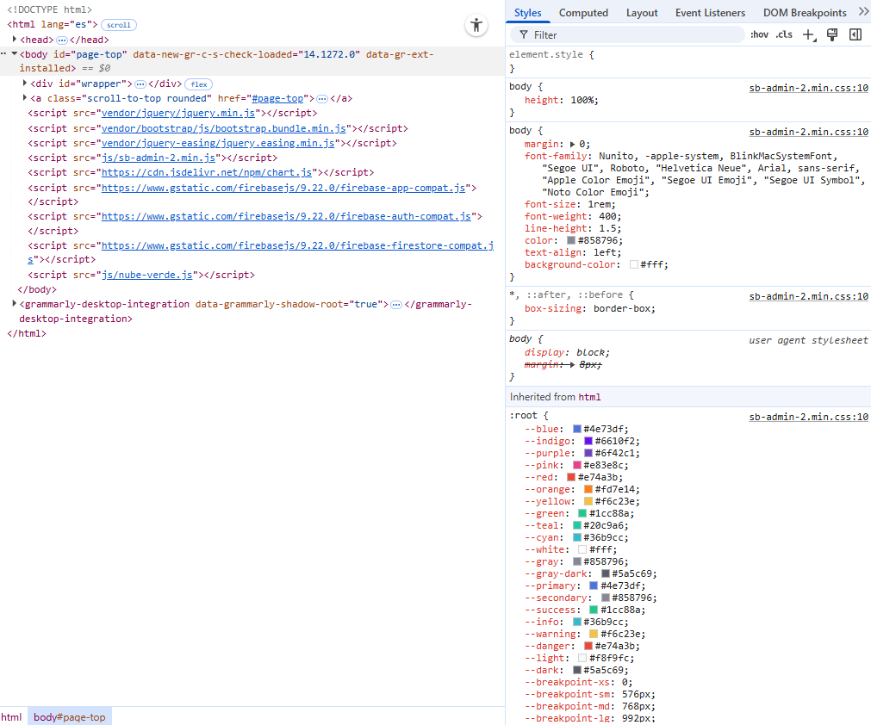
 | Implementar un primer dashboard que muestre al menos una gráfica de consumo por punto y otra por tiempo. (captura de interfaz y código breve) |  |  | Desarrollador Dashboard Jr. | 2026-02-10
 | Conectar el dashboard a los datos almacenados (directo o mediante un endpoint de lectura). (captura de interfaz y código breve) | 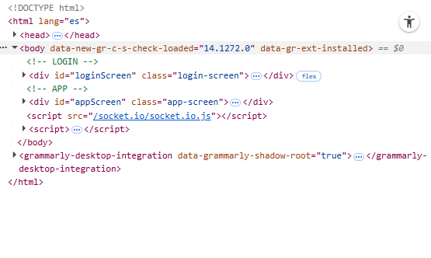 | 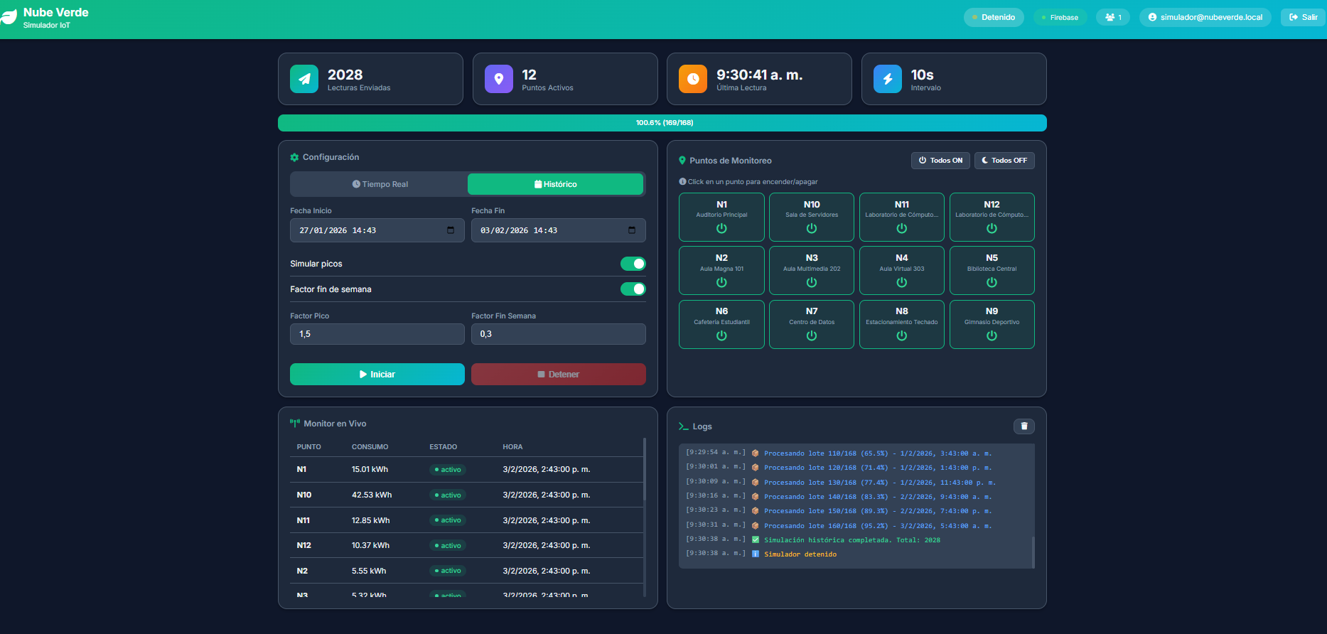 | Desarrollador Dashboard Jr. | 2026-02-10
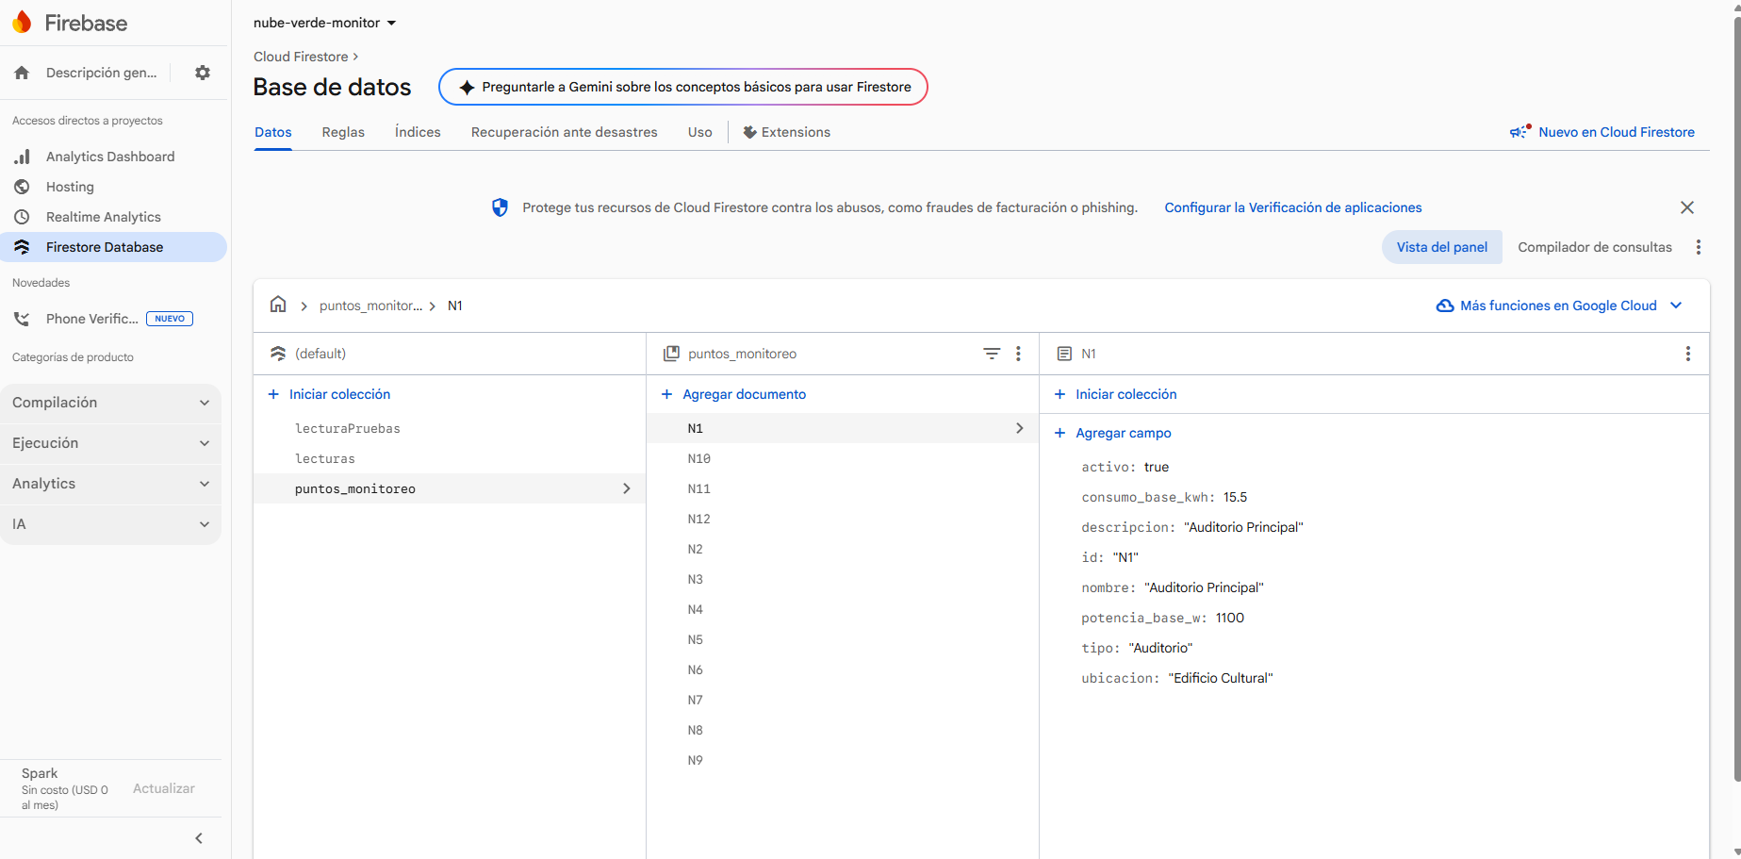

 |  | activotrue
 |  | (boolean)
 | Firebase | consumo_base_kwh15.5
 |  | (number)
 |  | descripcion"Auditorio Principal" |  | Desarrollador Dashboard Jr. | 2026-02-10
 |  | (string)
 |  | id"N1"
 |  | (string)
 |  | nombre"Auditorio Principal"
 |  | (string)
 |  | potencia_base_w1100
 |  | (number)
 |  | tipo"Auditorio"
 |  | (string)
 |  | ubicacion"Edificio Cultural"

Lista de comprobación F3
Monitor de Eficiencia Energetica_Nube Verde
LISTA DE COMPROBACIÓN DE PLAN DE TRABAJO (visión operativa)

Actividad | Actividades principales del equipo | Entregables asincrónicos esperados | Outcome | Propietario | Fecha de finalización
Fase 3 – Prueba Inicial Dashboard | Verificar que se vean lecturas reales (pero en tiempo o casi tiempo real). (captura de interfaz con fecha de lectura, filtro o análisis aplicado y que se vea la hora de Windows en la misma captura para tener la prueba casi en tiempo real). | Version del simulador de datos en tiempo real, este genero datos en tiempo real el dia 2/10 ver screenshot anexo | 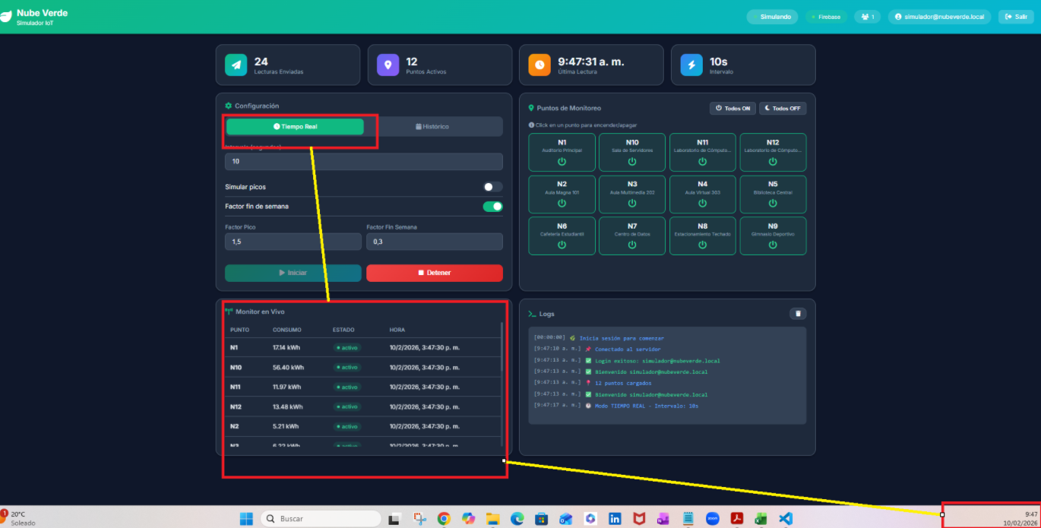 | Desarrollador Dashboard Jr. | 2026-02-10
 |  | Lecturas en tiempo real asi como grafico de dsitribucion por punto | 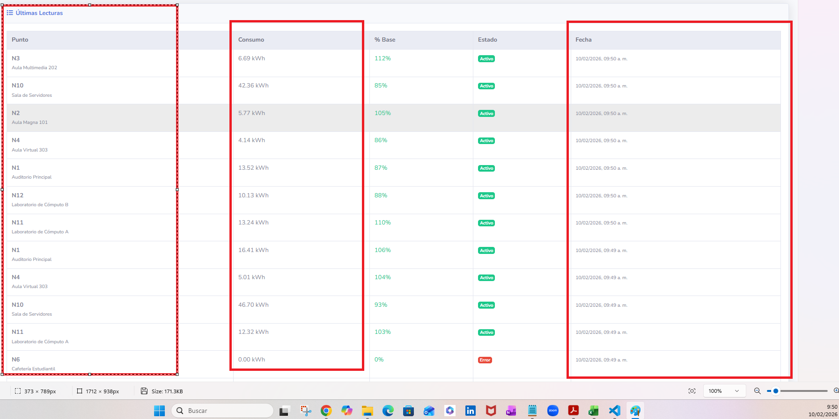 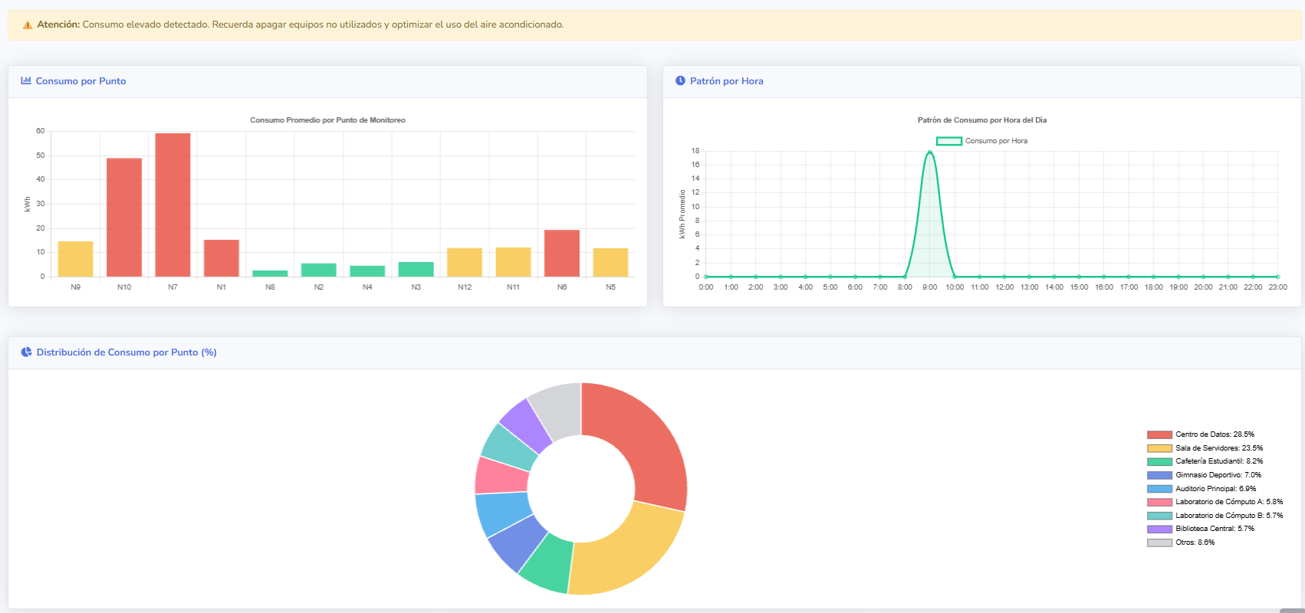
 | captura de todos los ítems que conforman la interfaz del dashboard y su descripción para qué es cada gráfico, botón, filtro etc | 1.El acceso a la plataforma es mediante usuario y contrasena, solo quien tenga la autorizacion podra conectarse para ver los reportes en tiempo real e historico asi como hacer analisis. | 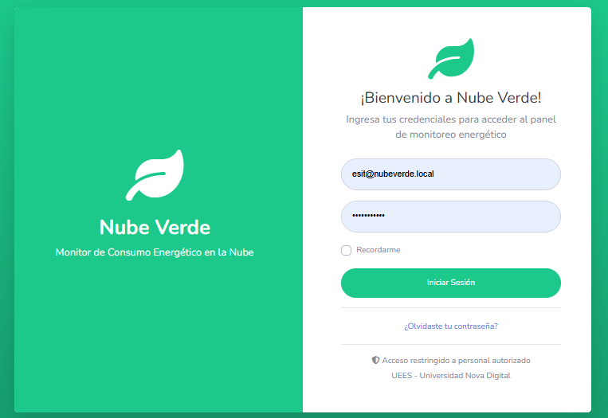 | Desarrollador Dashboard Jr. | 2026-02-10
 |  | 2.Una vez dentro de la plataforma, el usuario podra ver al lado izquierdo las catgorias para obtener los datos, puede facilmente seleccionar datos historicos, Dashboard en una sola vista, puntos de medicion y alertas de consuma, en el lado derecho se encuentra el nombre del usuario y el estado de los importes de los datos desde Firebase a Boostrap en el front_end. | 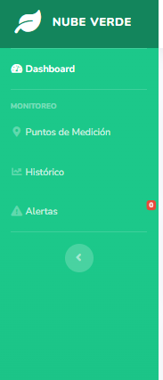
 |  | 3.Puntos de medicion refleja los datos por puntos de medicion en las instalaciones y su consumo energetico actual e historico | 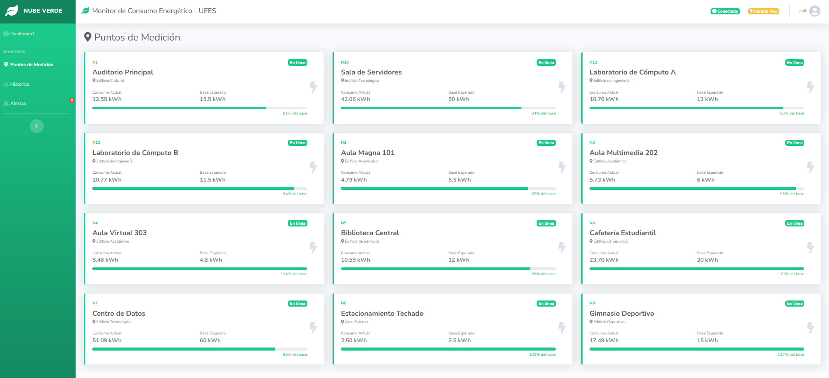
 |  | 4. La categoria nombrada Historico, muestra filtros de fechas , personalizables para conocer los datos y su consumo al mismo tiempo tiene la opcion de exportar usando formato Excell para realizar analisis y/o compartir mediante archivo adjunto. | 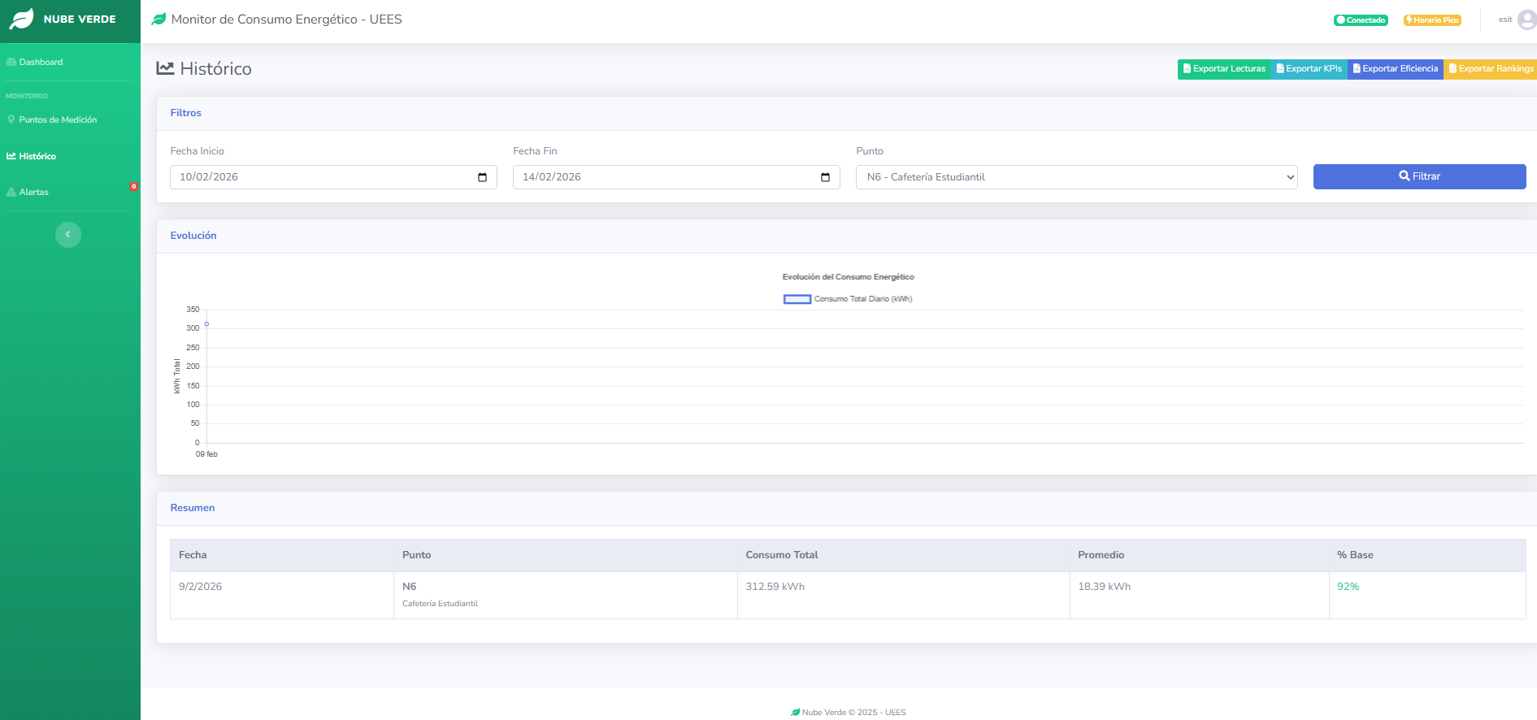
 |  | 5. Alertas, mustra si el consumo es alto y si es necesario hacer modificaciones fisicas en las locaciones para reducir dicho consumo, por ejemplo apagar aires acondicionados, apagar luces en desuso, etc
 | Implementar los indicadores energéticos definidos (promedios, máximos, totales). (captura donde se verifique que la interfaz contiene los indicadores). | 1. El grafico de barras al colocarse sobre el, este muestra el consumo mas alto en relacion al punto de medicion asi como por ejemplo, N7, N10 y N1 con consumos mas altos entre 20 a 60 kw/h, al lado derecho un grafico de linea que muetra el pico de consumo mas alto en relacion a las horas del dia. |  | Desarrollador Dashboard Jr. | 2026-02-10
 |  | 2.tablas con los 5 consumidores mas altos en el dia asi como los menos eficientes en consumo energtico, los cuales deben tener politicas de ahorro diario para mejorar, y caso atipico en celeste.
 | Agregar mensajes o secciones de conciencia energética (ej. recomendaciones, alertas visuales cuando el consumo es alto). (se puede cubrir con textos, imágenes o por el estilo ya puestos en pantalla que solo se estén actualizando, pero ya definidos como por ejemplo los carruseles de imágenes en páginas web si lo hacemos practico y sencillo para cumplir y evitar en caso sea muy complicado demandante la implementación de notificaciones en base a mediciones obtenidas en tiempo real) | 1.Mensaje claro y preciso que alerta sobre los consumos y facilmente usando la grafica el usuario o analista puede tomar medidas respecto a la locacion que necesita un plan de ahorro inmediato para reducir consumo no necesario en la factura y reduccion de la huella de carbono a largo plazo

Lista de comprobación F3.1
Monitor de Eficiencia Energetica_Nube Verde
LISTA DE COMPROBACIÓN DE PLAN DE TRABAJO (visión operativa)

Actividad | Actividades principales del equipo | Entregables asincrónicos esperados | Outcome | Propietario | Fecha de finalización
Fase 3 – Documentacion Dashboard | Documentar todo lo solicitado en las tareas a medida se va realizando para que al finalizar ya tengas la documentación completa y no hagas doble trabajo. | Referirse a las tabs anteriores donde se describenlas actividades y los outcomes | Ver tabs Lista de comprobacion y Lista de comprobacion F3 | Desarrollador Dashboard Jr. | 2026-02-10
 | Todo debe subirse al git del proyecto, todo el código fuente tal como se subió el simulador, esto servirá para la evidencia de la estructura de proyecto que piden en los entregables | Ver Github | Ver Github | Desarrollador Dashboard Jr. | 2026-02-10
 | Rellenar los puntos: 3,4,5 y 8 de la bitácora ya que esos puntos son personales | Ver Github | Ver Github | Desarrollador Dashboard Jr. | 2026-02-10
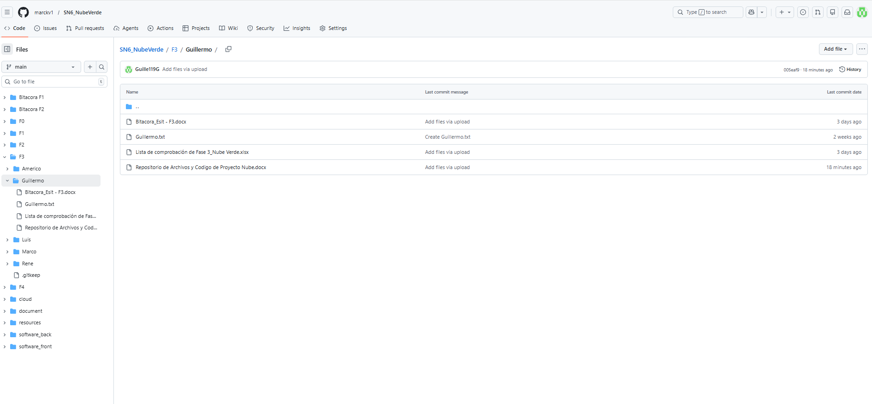 |  | 